표지
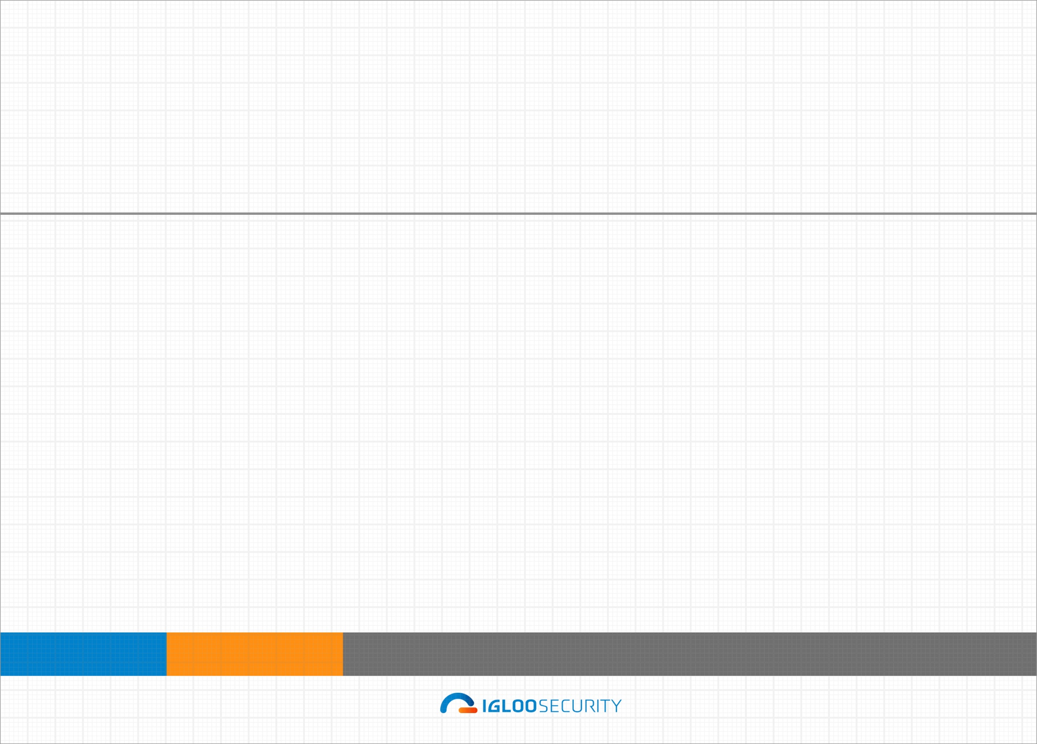
대외비

스마트 가드 3.0
스마트 가드 3.0 | ${data1.swTypeStr} 보안점검 상세 결과보고서 | ${data1.startAuditDay} ~ ${data1.endAuditDay}

${data1.swTypeStr} 보안점검 상세 결과보고서

점검기간 :
${data1.startAuditDay} ~ ${data1.endAuditDay}

본 보고서는 보안에 관련된 내용이 기술되어 있으므로 본 문서를 열람할 권한이 없는 자에게 공개를 제한하며, 업무관련자 또한 조치완료 후 본 문서를 폐기하여야 합니다.
따라서 사전 승인 없이 본 내용을 전부 또는 일부에 대한 복사, 전제, 배포, 사용 등을 금지합니다.

Ⅳ. 보안점검 결과_총평
Ⅳ. 점검 결과

 | 4.1. 총 평

 |  | ${data1.swTypeStr} 의 보안점검 결과 전체 점검항목( ${data5.itemTotalCheckTargetsStr} )중에서 ${data5.weaktotal} 개(상 ${data5.weakLevelHigh} 개, 중 ${data5.weakLevelMiddle} 개, 하 ${data5.weakLevelLow} 개)의 항목에서 취약점이 발견되었습니다.

 |  | 취약점 분석 평가 점수가 가장 낮은 대상은 '${data5.lowTarget}' 입니다. 전체 대상의 취약점 분석 평가 평균 점수는 ${data5.scoreAvg} 점 입니다.

 |  | ◎ 취약점 분석 평가 점수 (취약점 수 상위 TOP 10항목) |  |  |  |  | ◎ 위험도별 발견 취약점 수
 | 막대그래프 | 평균그래프
1 | 100% | 1
상 | 0
중 | 0
하 | 0

 |  |  | 1 | 1 | 100% | 1 |  | 상
 |  |  |  |  |  |  |  | 중
 |  |  |  |  |  |  |  | 하

Ⅴ. 보안점검 결과_요약
Ⅴ. 점검 결과

 | 4.2. 보안점검 결과 요약
 |  | ◎ 점검 대상별 취약점 수 (상위 TOP 10)
 | 1

 |  | 스마트 가드 3.0 ${data1.swTypeStr} 보안점검 결과 총 ${data6.itemTotal} 개의 점검 항목 중 가장 많은 취약점이 발견된 ${data1.swTypeStr} 는 '${data6.topHostNm}'이며 ${data6.weekTopOne} 개의 취약점이 확인되었습니다.점검 대상별 평균 취약점 수는 ${data6.weekAvg} 개입니다. 발견된 취약점에 대해서는 이행 조치해 주시기를 권고 드립니다.

 |  | ◎ 분류 항목별 취약점 수
 | 1

 |  | 스마트 가드 3.0 ${data1.swTypeStr} 보안점검 결과 총 ${data6.grpNmLen} 개의 분류 항목 중 가장 많은 취약점이 발견된 항목은 '${data6.grpNmTopWeek} '(으)로 ${data6.grpNmTopWeekCount} 개의 취약점이 확인되었습니다.분류 항목별 평균 취약점 수는 ${data6.grpNmTopWeekCountAvg} 개입니다. 발견된 취약점에 대해서는 이행 조치해 주시기를 권고 드립니다.

